问题
 |  | 课后小练习

任务：
 | 利用下方数据生成折线图，使用函数创建辅助列，动态标记最大最小值，最大值标记为红圈，最小值标记为黄圈。
 | 请注意最大值、最小值的数据标签，要求显示系列名称和值，同时更改标签颜色。完成效果如下图所示。

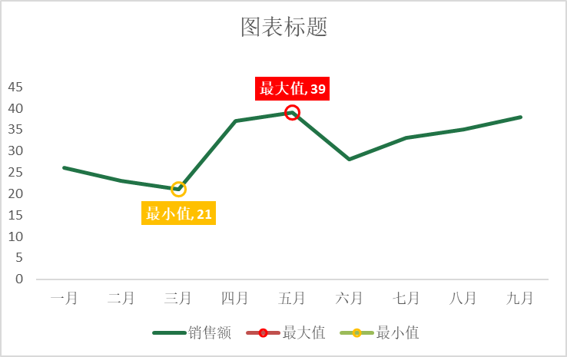
 | 部门 | 销售额
 | 一月 | 26
 | 二月 | 23
 | 三月 | 21
 | 四月 | 37
 | 五月 | 39
 | 六月 | 28
 | 七月 | 33
 | 八月 | 35
 | 九月 | 38

答案
 |  | 课后小练习

任务：
 | 利用数据生成折线图，动态标记最大最小值，最大值标记为红圈，最小值标记为黄圈。
 | 请注意最大值、最小值的数据标签，要求显示系列名称和值，同时更改标签颜色。完成效果如下图所示。

 | 部门 | 销售额 | 最大值 | 最小值
 | 一月 | 26 | #N/A | #N/A
 | 二月 | 23 | #N/A | #N/A
 | 三月 | 21 | #N/A | 21
 | 四月 | 37 | #N/A | #N/A
 | 五月 | 39 | 39 | #N/A
 | 六月 | 28 | #N/A | #N/A
 | 七月 | 33 | #N/A | #N/A
 | 八月 | 35 | #N/A | #N/A
 | 九月 | 38 | #N/A | #N/A

